상품제안서
나오 온열 무선 공기압 눈 마사지기 | 상품코드: S15495

 |  |  |  |  |  |  | 02-713-8555 | www.synergygift.co.kr
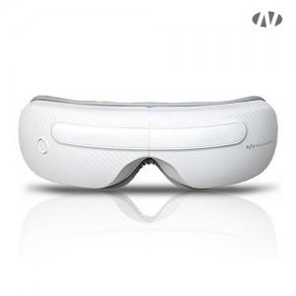 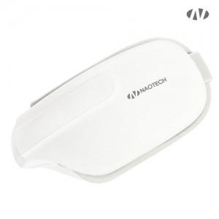 

【상세/제작정보】 | 인쇄위치 : 전원버튼 기준 좌측 or 우측<br><br>[인쇄가능 최대사이즈]<br>레이저인쇄 : 가로 30mm x 세로 15mm

【인쇄/포장옵션】 | 레이저, DTF컬러필름 / 포장지포장

【공급단가】 | 수량 | 20~ | 50~ | 100~ | 300~ | 500~
*VAT별도 | 단가 | 31,000원 | 29,000원 | 28,300원 | 27,300원 | 26,900원

【상품 URL】 | https://www.synergygift.co.kr:443/src/goods_detail.php?gdno=20278

